Sheet1
17春训营-价值投资新时代任务九：房地产——十字路口

【通关题】
1、列举万科2014年1月至2018年4月每个月的销售面积和销售金额，计算均价和同比增速。

 |  | 销售面积(万平方米) | 销售金额(亿元) | 均价 (万元/平） | 同比销售面积增速 | 同比销售金额增速

 | 2014-01-01 | 194.6 | 276.5 | 1.42 | 20.8% | 45.0%
 | 2014-02-01 | 99.3 | 121.5 | 1.22 | 19.4% | 29.7%
 | 2014-03-01 | 121.1 | 144.3 | 1.19 | -4.8% | -5.1%
 | 2014-04-01 | 109.3 | 127.5 | 1.17 | -1.3% | 3.0%
 | 2014-05-01 | 122.9 | 145.4 | 1.18 | 0.2% | 2.7%
 | 2014-06-01 | 174.0 | 193.9 | 1.11 | 55.9% | 43.7%
 | 2014-07-01 | 136.7 | 133.2 | 0.97 | 15.7% | -4.7%
 | 2014-08-01 | 140.3 | 152.4 | 1.09 | 5.5% | -0.3%
 | 2014-09-01 | 165.6 | 195.9 | 1.18 | 26.3% | 25.8%
 | 2014-10-01 | 190.6 | 220.9 | 1.16 | 13.7% | 27.3%
 | 2014-11-01 | 145.2 | 189.6 | 1.31 | 14.2% | 35.0%
 | 2014-12-01 | 206.8 | 250.3 | 1.21 | 111.9% | 128.6%
 | 2015-01-01 | 196.0 | 232.1 | 1.18 | 0.7% | -16.1%
 | 2015-02-01 | 75.6 | 83.9 | 1.11 | -23.9% | -30.9%
 | 2015-03-01 | 124.1 | 147.4 | 1.19 | 2.5% | 2.1%
 | 2015-04-01 | 146.3 | 177.6 | 1.21 | 33.9% | 39.3%
 | 2015-05-01 | 165.1 | 206.7 | 1.25 | 34.3% | 42.2%
 | 2015-06-01 | 195.5 | 251.9 | 1.29 | 12.4% | 29.9%
 | 2015-07-01 | 181.5 | 238.5 | 1.31 | 32.8% | 79.1%
 | 2015-08-01 | 171.6 | 222.5 | 1.30 | 22.3% | 46.0%
 | 2015-09-01 | 184.2 | 244.2 | 1.33 | 11.2% | 24.7%
 | 2015-10-01 | 187.4 | 236.5 | 1.26 | -1.7% | 7.1%
 | 2015-11-01 | 192.8 | 241.1 | 1.25 | 32.8% | 27.2%
 | 2015-12-01 | 247.0 | 332.4 | 1.35 | 19.4% | 32.8%
 | 2016-01-01 | 186.4 | 255.9 | 1.37 | -4.9% | 10.3%
 | 2016-02-01 | 119.6 | 160.3 | 1.34 | 58.2% | 91.1%
 | 2016-03-01 | 239.8 | 336.1 | 1.40 | 93.2% | 128.0%
 | 2016-04-01 | 264.2 | 356.5 | 1.35 | 80.6% | 100.7%
 | 2016-05-01 | 267.5 | 363.8 | 1.36 | 62.0% | 76.0%
 | 2016-06-01 | 326.4 | 424.0 | 1.30 | 67.0% | 68.3%
 | 2016-07-01 | 207.7 | 274.4 | 1.32 | 14.4% | 15.1%
 | 2016-08-01 | 162.1 | 200.1 | 1.23 | -5.5% | -10.1%
 | 2016-09-01 | 213.4 | 253.8 | 1.19 | 15.9% | 3.9%
 | 2016-10-01 | 347.8 | 489.9 | 1.41 | 85.6% | 107.1%
 | 2016-11-01 | 258.8 | 294.7 | 1.14 | 34.2% | 22.2%
 | 2016-12-01 | 166.7 | 234.1 | 1.40 | -32.5% | -29.6%
 | 2017-01-01 | 352.9 | 481.2 | 1.36 | 89.3% | 88.0%
 | 2017-02-01 | 235.8 | 385.1 | 1.63 | 97.2% | 140.2%
 | 2017-03-01 | 399.5 | 636.4 | 1.59 | 66.6% | 89.3%
 | 2017-04-01 | 289.8 | 418.9 | 1.45 | 9.7% | 17.5%
 | 2017-05-01 | 242.0 | 358.9 | 1.48 | -9.5% | -1.3%
 | 2017-06-01 | 348.4 | 491.3 | 1.41 | 6.7% | 15.9%
 | 2017-07-01 | 249.1 | 355.6 | 1.43 | 19.9% | 29.6%
 | 2017-08-01 | 273.9 | 370.4 | 1.35 | 69.0% | 85.1%
 | 2017-09-01 | 272.9 | 463.2 | 1.70 | 27.9% | 82.5%
 | 2017-10-01 | 247.8 | 367.9 | 1.48 | -28.8% | -24.9%
 | 2017-11-01 | 229.6 | 347.5 | 1.51 | -11.3% | 17.9%
 | 2017-12-01 | 453.2 | 622.3 | 1.37 | 171.9% | 165.8%
 | 2018-01-01 | 444.4 | 679.8 | 1.53 | 25.9% | 41.3%
 | 2018-02-01 | 240.2 | 356.0 | 1.48 | 1.9% | -7.6%
 | 2018-03-01 | 363.7 | 506.8 | 1.39 | -9.0% | -20.4%
 | 2018-04-01 | 257.6 | 418.9 | 1.63 | -11.1% | 0.0%
 | 平均 |  |  |  | 27.7% | 36.9%

2、列举万科2014年一季度至2018年一季度每个季度的营收和净利，计算同比增速。

 |  | 营收(亿元) | 净利(亿元) | 营收增速 | 净利增速
 | 2014Q1 | 94.97 | 15.29 | -32.2% | -5.2%
 | 2014Q2 | 314.65 | 32.80 | 14.9% | 11.5%
 | 2014Q3 | 221.78 | 16.49 | 0.7% | 2.8%
 | 2014Q4 | 832.48 | 92.87 | 15.6% | 3.7%
 | 2015Q1 | 88.94 | 6.50 | -6.4% | -57.5%
 | 2015Q2 | 413.72 | 41.96 | 31.5% | 27.9%
 | 2015Q3 | 293.29 | 20.08 | 32.3% | 21.8%
 | 2015Q4 | 1159.53 | 112.65 | 39.3% | 21.3%
 | 2016Q1 | 146.11 | 8.33 | 64.3% | 28.1%
 | 2016Q2 | 601.84 | 45.18 | 45.5% | 7.7%
 | 2016Q3 | 422.60 | 29.11 | 44.1% | 45.0%
 | 2016Q4 | 1234.22 | 127.60 | 6.4% | 13.3%
 | 2017Q1 | 185.89 | 6.95 | 27.2% | -16.5%
 | 2017Q2 | 512.21 | 66.07 | -14.9% | 46.2%
 | 2017Q3 | 472.90 | 37.88 | 11.9% | 30.1%
 | 2017Q4 | 1257.97 | 169.61 | 1.9% | 32.9%
 | 2018Q1 | 308.26 | 8.95 | 65.8% | 28.7%
 | 平均 |  |  | 20.5% | 14.2%

3、谈谈你的发现。

1、总体上营收和净利都在增长，除了两个季度2014Q1和2015Q1是两个同比负增长； 2、从季度数据来看，每年的Q1是营收和净利比较低的，相对去年的Q4，每年的Q4为相对营收和净利最高，如2015Q4,2016Q4,2017Q4，营收在1000亿元以上，净利在100亿元以上， 3、房地产业务竣工、结算具有一定的季节性规律，大多集中在下半年特别是第 4 季度，1 季度竣工及结算量占全年总量的比例往往较低，导致同比变动的波动性也较大； 4、从2014年到现在来看，国家的调控政策并没有能够抑制房价的上涨，2014年7月的均价为0.97 万元/平，有所下降，之后就一路上涨到2017年的九月，均价1.7 万元/平，在之后有所调整，均价依然是高位，如当前2018年4月在1.63 万元/平； 5、2018年2月份开始，销售面积和销售金额都在下降，甚至双双负增长，2018Q1的营收和净利的增长来自于2018年1月份，推测当前的万科2018Q2的业绩同比下降；

4、简述房地产行业的商业模式，房企可以通过哪些方式提高股东回报？

房地产行业的商业模式分成两类，一类是开发模式，一类是非开发模式； 开发模式： 1、沃尔玛的模式，可以叫做万科模式，就是在城乡结合部标准化的拷贝、作业、扩张，单一产品、固定区位、目标客户群集中，中产阶级，总部控制所有的规划、财务、人力资源，土地的获得一律市场化； 2、百货公司模式，中高低档都有，产品是写字楼、商场、住宅都有，如同百货公司一样，可以规避超大规模城市当中的区位风险，产品替代性的机会风险，如住宅不行卖写字楼； 3、专门店、精品店模式，不以大量客户为依据，以单价非常高的客户为诉求，走的是比较高端的路线； 非开发模式： 1、物业经营模式，做一个产品，然后自己持有，然后收租，主要是以收租为目的； 2、土地开发模式，就是把房屋和土地分开，主要是卖地，买进土地以后，把它重新规划，包装成项目，最后卖掉，只需要研究地，不需要盖房子，开发周期长，负债率高，管理的链条也很长，因此这个土地是个好生意； 3、房屋制造公司，也就是房屋供应商这种模式，这种公司的商业模式就只做房屋，地我不管，像北建新材(00786)，就是走的这个路子； 4、专业投资模式，主要就是投资房有关的领域、物业经营和出租，也做一点开发，但是做得很小，如美国的一家专业投资公司，上面是投资控股公司，下面有三个系统，公寓的投资和经营出租，写字楼的投资和出租，配合前两个的营销、服务； 5、金融投资模式，这个是一个金融投资性质的，就是说投资与共同基金，比如说房地产基金，然后将自己公司按照一种基金管理的模式，可能投资多个项目，涉及很多的公司； 6、物业相关服务模式，即物业相关的增值服务，比如管理车库、管理宾馆的后勤系统; 可以通过下面的方式提高股东回报： 1、项目盈利可控的前提下，通过加快周转速度来获取更高的利润； 2、缩短拿地到开盘时间，提高办事效率和执行力； 3、提高开盘销售去化率，做好营销和推广，建立一支优秀的管理团队，如万科，他们的房子是有品牌溢价的；

5、一家房地产公司拿地后一直不开发坐等地价升值，对股东而言是否更好？

分情况 1、在房价上涨阶段，由于房价上涨(上涨速度超过融资利率)，越早拿的地越便宜，一些能力较弱的开发商本身在成本把控、管理能力等方面并不具备优势，所以这些开发商如果囤地慢慢开发，反而可以用高涨的房价冲淡自身的劣势; 2、在房价慢跌阶段，快周转可以低利润甚至亏损抛售物业，然后以更低的低价拿地，在后期的新地块赚取利润。而慢周转(坐等地价升值)则面临不断新增的融资成本的尴尬局面，利润一步一步被时间侵蚀； 3、如果是长期囤地，则受到土地增值税的影响，以及融资成本不断累加等原因，即使早期拿地成本非常低，也并不能占到多大优势； 4、、在房价暴跌，或销量下滑，融资（包括直接融资和间接融资）环境较为严峻的情况下，快周转企业的资金链受到较大考验，不排除瞬间崩塌的情况，但是囤地坐等升值，不一定就能得以幸免，因为它的资金链不一定健康； 5、更多的房企追求合理利润的快周转，正确处理利润率、周转率、土地增值税之间的关系；

6、房地产企业为什么普遍缺钱？

1、房地产企业是通过借钱拿地、盖楼、卖房，盖好楼之后通过抵押给银行借钱接着盖，循环往复，在这个过程中积累大量债务； 2、从“拿地”开始。此后不断需要投入资金，直至首次开盘（拿到预售许可证），用很少的资金撬动大项目，同时要是拿地到开盘时间越长，土地成本占比高，销售去化率越低，这个回收期就越长； 3、房地产企业可以从上面的数据看到，每月的销售面积平均同比增长在27%以上，这么高速的发展，只能是通过不断的借钱来发展，同时土地价格在不断地飙升，从拿地到开盘时间长，回款就慢，房地产企业非常缺钱的，到目前为止，TOP 3的房地产企业负债率都在80%+，如万科负债在万亿元，负债率84% ；

7、如果房价不涨了，什么是衡量房地产企业的最终价值的关键？

1、优秀的工作团队，如万科优秀的人力资源，有价值、稀缺、难以模仿的人力资源将为房地产企业带来长期的竞争优势； 2、有形的资产——土地资源，这个具有不可替代、不可再生性，可以说是中国房地产企业的命脉，如果一个房地产企业没有土地资源的储备，即使这个企业拥有先进的机制、优秀的人才和充足的资金，那么土地资源的枯竭也会使其处于闲置的状态； 3、房地产企业的品牌资源，这里包含了内部因素和外部关系在内的整体实力，品牌本质是有价值的承诺，通过承诺，最大限度地克服开发商和用户之间的不对称，品牌资源可以使得房地产企业获取成本领先、产品差异化两方面的竞争优势；

8、万科成为房企30年来的王者，恒大成为近10年的王者靠的是什么？

万科： 1、万科的第一轮扩张期指的是1988年到1994年,尤其是1991年确定“综合商社”发展模式，实施多元化和跨地域经营战略，实现急速扩张的过程； 2、以房地产为主营业务,全国扩张阶段(1991～1994），其确立重点开发中国东南沿海地区的房地产和股权投资业务，这个为后面的规模化发展奠定了基础，抓住了东南沿海的发展； 3、房地产主营业务范围收缩与调整阶段(1994～2001)，度过了宏观调控所带来的紧缩时期，开始确立城市居民住宅开发为主导业务,并提出加速资本积累,形成专业化和规模化经营； 4、快速扩张期(2000年至2003)，这个阶段一方面是有金融的强大支持，华润和银行信贷为其提供了充足的扩张资金，另一方面在人力资源上面，形成了一个优秀的团队； 5、战略指导下有质量的扩张(2004年至2013年)，提出由专业化到精细化,提出有质量的增长，这个阶段开始快速扩张的道路，2010年开始越过千亿门槛，并开始涉足商业地产； 6、2014年正式确立了未来城市综合配套服务商的定位，商业、物流地产、滑雪度假、长租公寓、教育、养老等新业务布局初现雏形； 7、2017年万科在股权事件稳定后引入深圳地铁集团成为公司第一大股东，万科新一届董事会也顺利完成改组； 恒大： 1、2006年，恒大进入第四个“三年计划”，提出“迈向国际，跨越发展”的宏伟蓝图，开始正式实施向全国拓展的战略计划； 2、2007年，恒大进入“规模+品牌”标准化运营战略阶段，在产品、运营和管理三个维度上统一标准化，并从广州向全国拓展； 3、2009年是恒大历史上重要的转折点，成功登陆港交所实现上市计划，同时当年以5498万平的土储规模成为全国第一； 4、2011年恒大已经在销售面积上超越万科位列全国第一，随后恒大进入稳步增长期，并在销售面积和土储规模上持续蝉联全国第一，2016年恒大超越万科首次荣登全国销冠； 小结： 1、万科从1988年开始进军房地产，从多元化到专业化，从专业化到精细化，从精细化到未来城市综合配套服务商，其优秀的管理团队不断地在持续优化和深耕，从沿海到全国，到海外，不断地增加布局广度，保持区域纵深，同时对核心区域潜力进行深度挖掘，如珠三角地区，从2012年至今珠三角区域的销售规模一直稳定在35%以上； 2、恒大在2011年前，主要在挖掘三四线城市潜力，进行全国化土地储备布局，在2013年他的三四线城市的销售占比长期维持在50%以上，并在2013年向一二线城市主流核心城市转型； 3、恒大最近十年快速发展的秘诀之一就在于敢于拿地，自从恒大2009年以5498万平的土储荣登中国“地王”后，除2014年外，恒大每年新增土储规模均不低于2600万平，并且一直加大拿地力度，恒大拥有大量优质、低价的土储； 4、恒大依靠“紧密型集团化管理模式”，在过去几年中完成了“三四线”向“一二线”城市结构的转型，而且依旧能保持龙头最高的利润率，背后是执行力和成本控制能力的体现；

9、观察九斗数据上万科前一轮房地产周期中市盈率、市净率的底部和股息率的顶部，制定你的房地产行业投资策略。
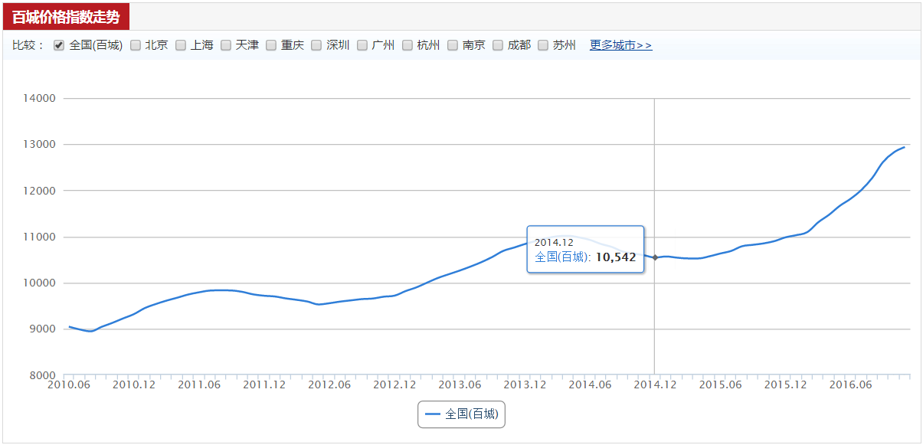

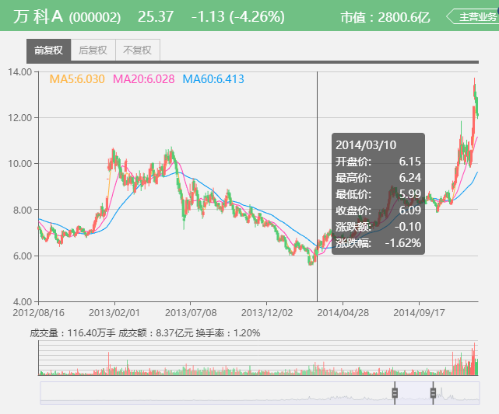
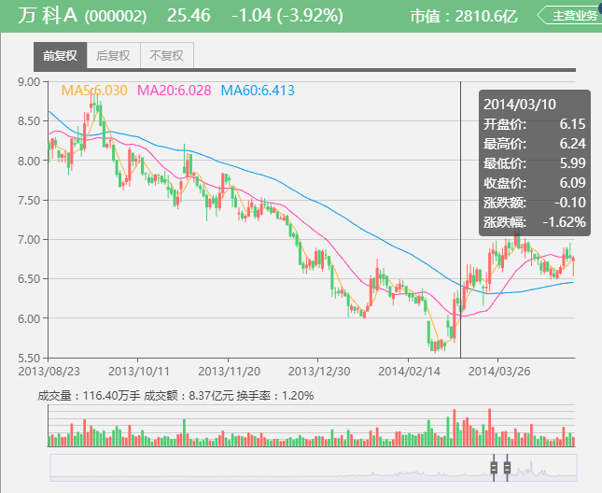

由上图判断，前一轮房地产周期为2012年6月到2014年12月。 市盈率的底部是2014年3月10日，PE为5.21，同一天PB也见底，PB为1.02，股息率见顶，为5.73%； 房地产投资策略： 1、首先看市盈率、市净率，市盈率和市净率在历史什么位置，历史位置太高的不看，另外通过业绩预告、业绩快报对于企业未来有一个合理预判； 2、另外要考虑到非经常性损益，有些的经常性利润，另外也要考虑季节性因素，如房地产一季度收入低，四季度收入高； 3、房地产属于负债率很高的企业，市净率的中枢应该是1倍，对于上面的PB 1.02，这个应该是在股指中枢的地方，从估值中枢看，应该算是性价比高； 4、最后，引入参考资料的一条判断依据，房地产全行业上市公司的总市值占A股上市公司的比重，从后面的股价K线图看，这个是看做是底部的一个信号，举例真正的底部已经不远或者正在底部，市场可能还需要一点时间（1-2个月）反应在股价上，但这是一个重要拐点；

附加题

1、计算恒大2015年的最低市盈率、市净率和最高股息率。

中国恒大(3333)2015年最低股价日为2015-1-19，股价为3.260 港币

 |  | (亿股) 总股数 |  | （亿元） 总市值 | (亿元) TTM净利润 | (亿元) 净资产
 | 分红 |  | 除权价 |  |  |  | 最低PE | 最低PB | 最高股息率
恒大(3333) | 0.43 | 145.89 | 3.26 | 475.60 | 127.61 | 1208.45 | 3.73 | 0.39 | 13.19%

注：总股数为2015年中报第48页，股本及溢價“2015年1月1日的結餘”，净资产为29页“權益總額”;TTM净利润为2014年报第4页，“本公司股東”

2、港股地产股的估值远低于A股，为什么？

1、首先在我们市场上，普遍缺乏投资渠道。另外，A股市场上也没有做空的工具，所以即使有负面的消息，你也没有办法快速地反映在价格里； 2、A股市场的上市采取的是核准制，是有名额的，而且这个名额是“僧多粥少”，上市公司本身就有“壳价值”，这一系列的因素你都可以看成是在我们这个市场上，金融工具的“供给”是不足的，所以会导致价格的上升； 3、国内是采取比较严格的外汇管制的，H股是港币交易，A股是人民币交易，严格的外汇管制底下，套利的资金不可能随意地进出； 4、A股由于市场流动性好，这个是有一定溢价的，如同一个产品一个市场每天成交 1 个亿，另一个成交 1 万块，大家肯定喜欢去前者交易，如果两个市场很难互通资金的话，交易者愿意为了市场的活跃度支付一定的溢价，另外也因为参与主体多为更加情绪化（急涨急跌）的散户群体； 5、A股市场的主体是散户，有点概念就疯炒，完全当做赌博的筹码，而港股70% 以上都是机构，更加理性； 6、AH股溢价率，当这个A股溢价率趋向于0，甚至是折价的时候，这个时候考虑入手；

3、结合春训营行业研究课程中的前几期内容，谈谈投资房地产行业的机遇与风险。

风险点： 1、通胀因素，房子的价格上涨和房子有投资价值这个联系不大，可能的结果是剔除通胀，房子并不升值； 2、破产风险，这个主要是资金链断裂，可能是国家调控、行业不景气，管理不善导致资金周转出现问题； 3、中国的城市化率正在走向一个天花板，对于房地产企业而言，这个是增长瓶颈的客观存在； 机遇： 1、首先房地产是一个周期性行业，尽可能在周期的底部进场，比如选择行业业绩回暖的时点，举例2014年，房地产调控已接近全面松绑，先于利率和存款准备金率见底，这个是一个比较明显进场的信号； 2、对于周期性行业，如房地产，这个行业不会消亡，只要这个房地产企业不破产，买得低，一样可以赚钱，这里的低，是说估值低，至于如何判断估值低，维度有，房地产全行业上市公司的总市值占A股上市公司的比重，PE，PB； 3、对于房地产行业而言，资金链是一个很重要的风险因素，资金链断裂房地产企业有可能就破产了，负债实在是太高了，这里就需要考察他们的高管团队，对于一个上市企业，高管团队的年龄最好平均不要超过50岁太多，在40-50岁比较有朝气； 4、另外对于高管的薪资，持股要是一个要考察的维度，要是高管不持股，薪资又低，那么公司的业绩的想象力空间有限； 5、对于房地产企业的高管大额回购，股票期权激励和限制性股票激励等，跟随公司高管等内幕人的步伐；

